상품제안서
스위스볼펜 프로디아 프리미엄 컬렉션 | 상품코드: S36926

 |  |  |  |  |  |  | 02-713-8555 | www.synergygift.co.kr
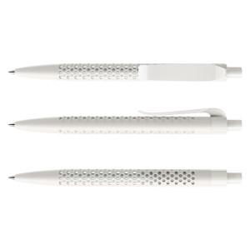

【상세/제작정보】 | <p><span style="font-size: 14pt;">※ 다양한 인쇄 옵션 (패드인쇄 /레이저인쇄 / UV 칼라인쇄 )</span></p><p><span style="font-size: 14pt;">※ 다양한 패키지 케이스 옵션 별도 문의​</span></p><p><span style="font-size: 14pt;">※ 기본 벌크 출고 됩니다.</span></p>

【인쇄/포장옵션】 | 실크, 레이저, 풀칼라 / 벌크

【공급단가】 | 수량 | 50~ | 100~ | 500~ | 1,000~ | 3,000~
*VAT별도 | 에어 화이트 | 8,580원 | 8,150원 | 7,450원 | 7,250원 | 7,000원
 | 화이트 | 8,580원 | 8,150원 | 7,450원 | 7,250원 | 7,000원

【상품 URL】 | https://www.synergygift.co.kr:443/src/goods_detail.php?gdno=36926

